Sheet1
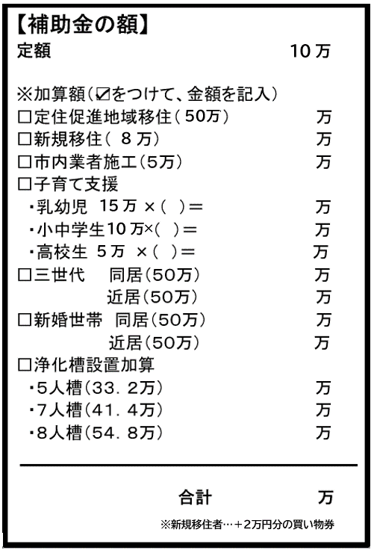
神埼市定住促進住宅取得補助金 チェックリスト

 | 申請時に要綱に基づき説明をした（ / 担当： ） ⇒ 補助金申請についての内容を確認した （ / 申請者： ）
【申請時に提出】
 | ①定住促進住宅取得補助金交付申請書（様式第１号）
 | ②市税等の納入状況及び住民登録確認同意書（様式第２号）
 | ③（新規移住者）転入前の市町村の市町村税及び国民健康保険税（料）等の納税、納入が確認できる書類 ※「未納がない証明」または「完納証明書」を添付してください。(世帯全員分 ※子どもを除く)
 | ④付近見取図、配置図、各階平面図及び立面図（写し） ※中古住宅購入の場合は省略可。 ただし課税状況確認同意書（様式第２号の２）（※要：売主の同意書）を添付。
 | ⑤定住誓約書（様式第３号）
 | ⑥工事請負契約書の写し（新築・建替の場合） ※一部下請（50万円以上）を市内業者に発注した場合は、請書等の写しを添付
 | ⑦売買契約書の写し（建売・中古の場合）
 | ⑧建物の登記事項証明書（全部事項証明書）の写し
 | ⑨建築基準法第７条第５項の規定による検査済証の写し（新築・建替の場合）
 | ⑩（共有住宅の場合）代表申請者選任届（様式第４号）
 | ⑪世帯員調査票（様式第４号の２）
 | ⑫三世代世帯同居・近居又は新婚世帯同居・近居の場合は、対象世帯員の関係を証明できる 戸籍全部事項証明書又は戸籍謄本

【交付決定後に提出】
 | ①定住促進住宅取得補助金交付請求書（様式第６号） ※振込先としてゆうちょ銀行の口座を希望される場合、「口座番号」には通帳表紙裏左上 （またはキャッシュカード表面中央）に記載されてある「記号-番号」の数字を記入してください。
 | ②振込口座が分かる書類（通帳やキャッシュカードのコピー）

